С2
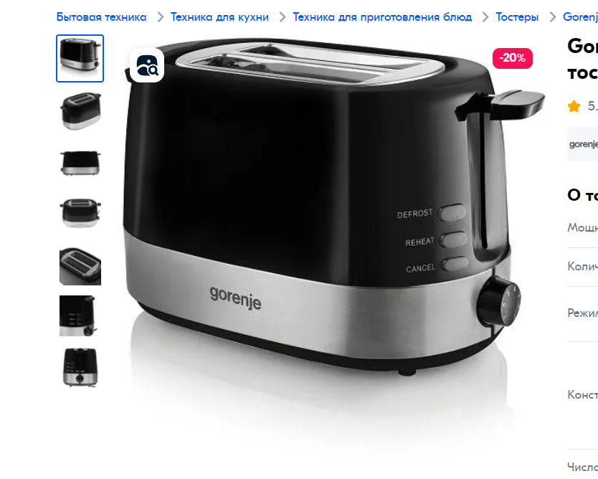
1 | Проверить наличие тостера в коробке
2 | Проверить комплектацию, а именно: кабель питания, решеткка подогрева, поддон для крошек, документация
3 | Проверить соответсвие модели тостера указанного на коробке с тостером в коробке
4 | Проверить целостность тостера
5
6 | Проверить возможность соединения вилки с розетой
7 | Проверить работу экстра-подъема
8 | Проверить работоспособность механизм погружения
9 | Проверить работу автоматическо центрирования
10 | Проверить напряжения при подключении к сети
11 | Проверить функциционирования кнопки режимов работы тостера
12 | Проверить работу тостера на каждой степени обжарки
13 | Проверить функцию автоматическое отключение
14
15

